Sheet1
使用文件夹层次、快捷方式等方式来进行组织 |  | 使用hta图形界面来进行组织
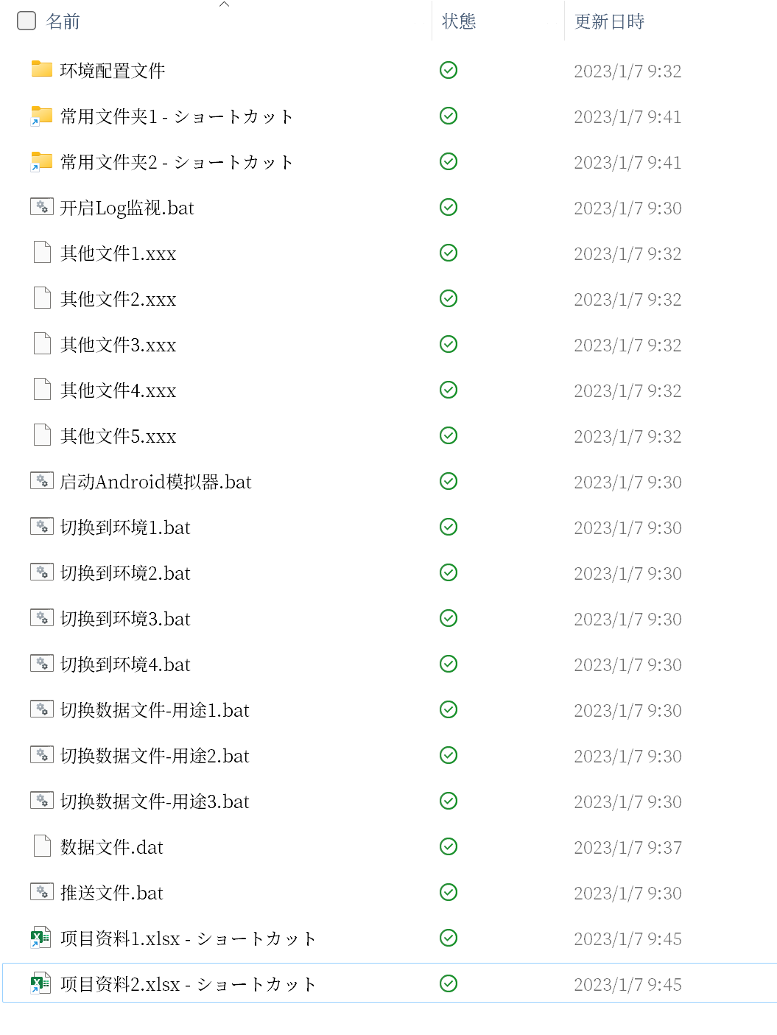
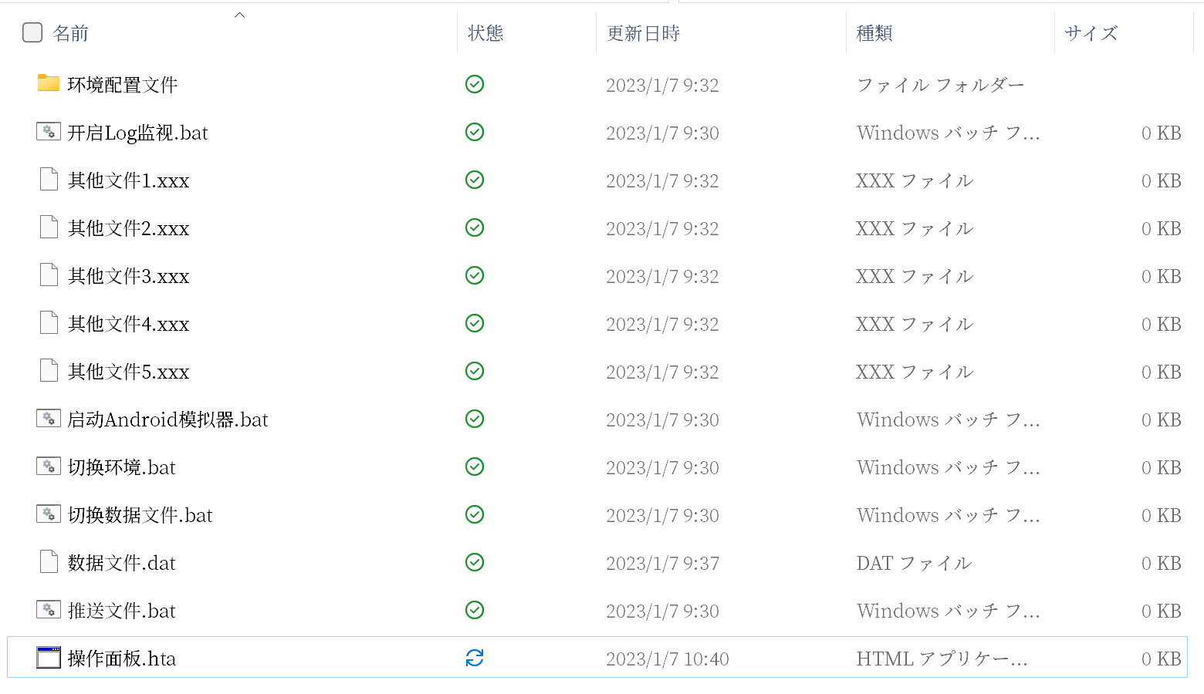
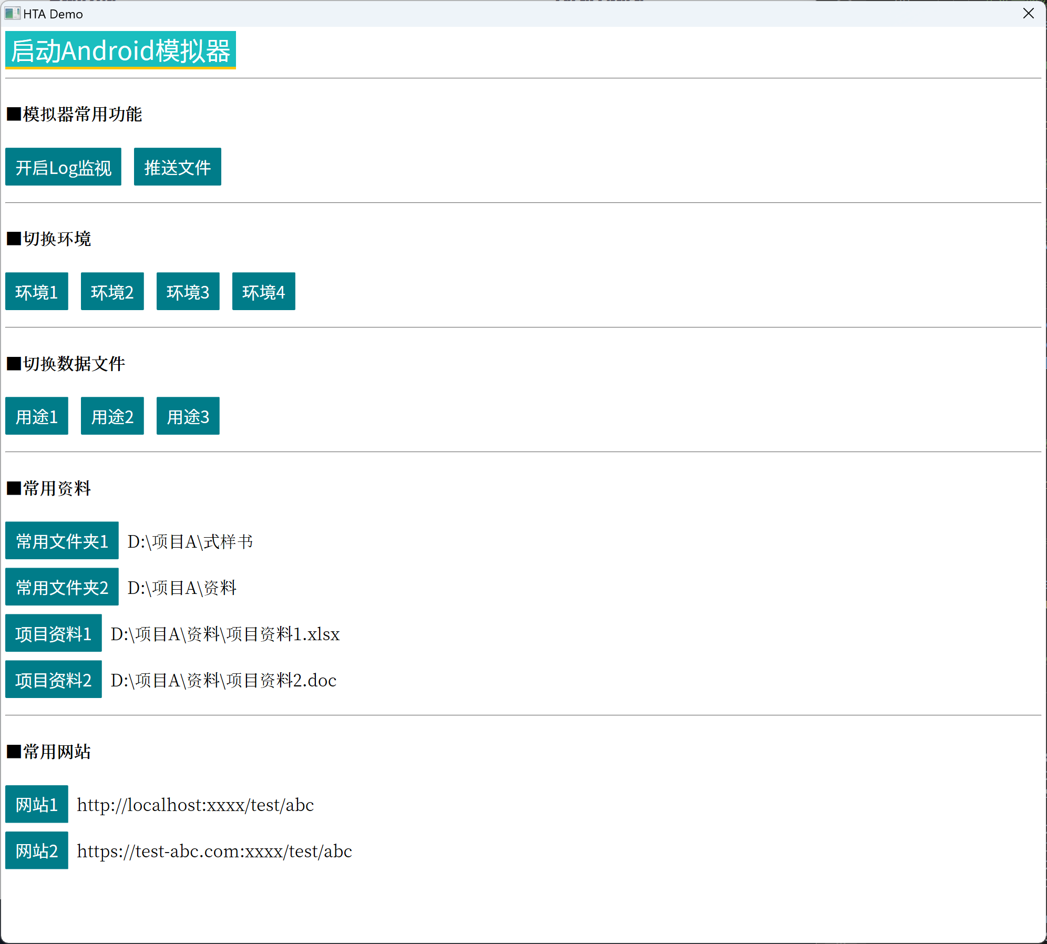

创建.hta文件 | 复制Hello World代码到文件中 |  | 双击运行.hta文件
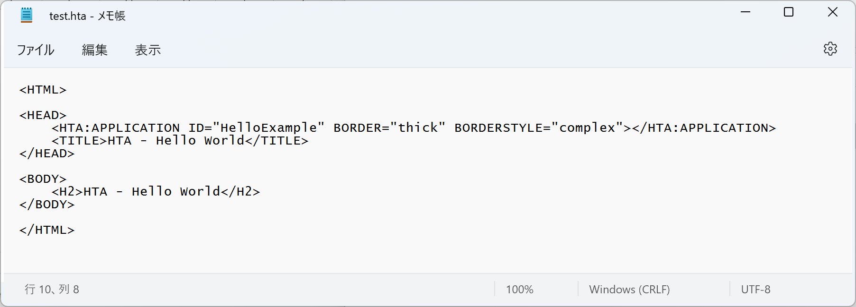
双击

